Förklaringar
Lågspänning (om inget MUA):
Alternativet används när värderingen avser intrång med endast lågspänningsledningar och markägaren är kund till nätbolaget.
Storskogsbruk:
Alternativet måste användas när värdering ska göras enligt Storskogsbruksavtalet.
Ingen grundersättning ska utgå
Alternativet används när ingen grundersättning ska utgå. T.ex. när intrång görs med endast markägarens egna servisledning .
Endast egen servisledning.
När intrång görs med endast markägarens egna servisledning ska både alternativet [Lågspänning (om inget MUA)] och alternativet [Ingen grundersättning ska utgå] väljas i mallen.

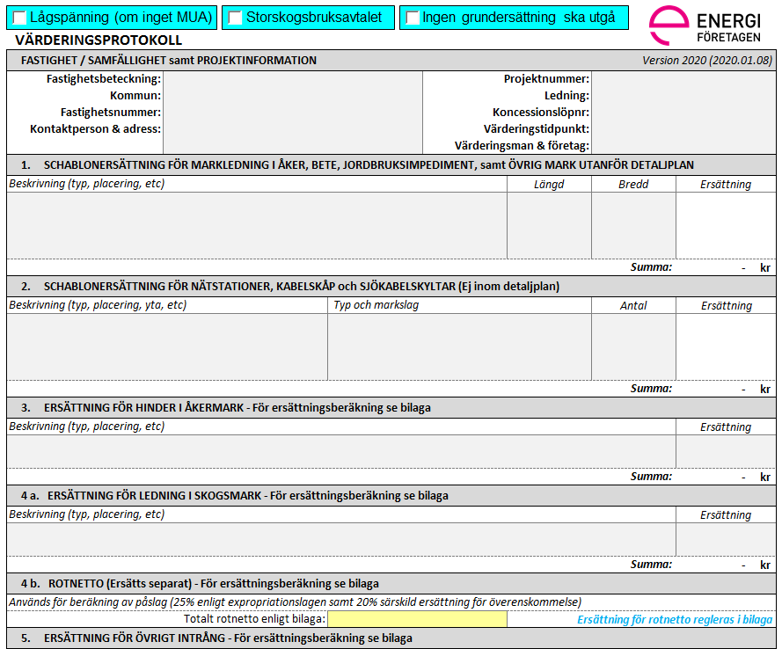

Fastighetsinformation:
Här anges uppgifter om den aktuella fastigheten

Fastighetsnr:
Används vid behov för numrering av berörda fastigheter i ett visst projekt.
Projektsinformation:
Här anges uppgifter om det aktuella projektet

Bredd:
Normal schaktbredd är en (1) meter. Om ersättning ej ska utgå för aktuell ledning sätts bredden till noll (0) meter. Redovisning av schaktbredd bör då ske under fältet [Beskrivning].
Beskrivning:
Under rubrikerna "Beskrivning" anges en förklaring till vad som placerats ut utöver det som visas i kartan

Nätstationer/kabelskåp/skyltar:
Här anges aktuell typ och markslag avseende placering för den nätstation, kabelskåp eller skylt som ska placeras ut.
Observera!
Vid användning av Energiföretagen Sveriges "Värderingsmetod för mindre intrång i skogsmark" krävs manuell justering av ingående värden för att underlaget ska kunna tillämpas. Påslag enligt ExprL (25%) måste räknas bort.
För övriga frågor, kontakta ansvarigt nätbolag.

74-års åkernorm:
Här redovisas ersättningen som beräknats i avsedd mall (exklusive ExprL 25%). Aktuell värderingsbilaga ska bifogas underlaget.

Rotnetto:
Här anges det totala rotnetto som redovisas i aktuell värderingsbilaga.
Observera att ersättning för enstaka träd beräknad i VP bilaga: Enstaka Träd inte ska föras in i fältet.

Skogsmark:
Här redovisas ersättningen som beräknats i avsedd mall (exklusive ExprL 25%). Aktuell värderingsbilaga ska bifogas underlaget.

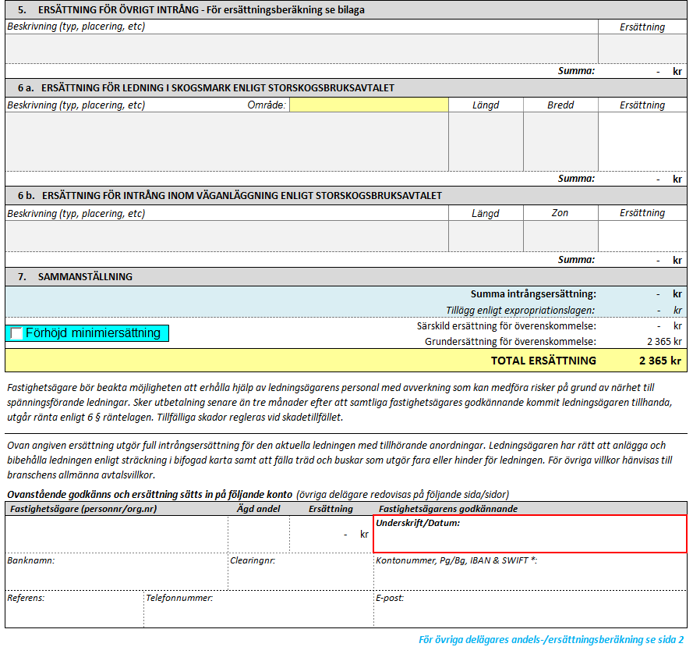
Övrigt intrång:
Här anges beräknad ersättning (exklusive ExprL 25%). Aktuell värderingsbilaga ska bifogas underlaget.
Övrigt intrång:
Här anges förtydliganden avseende de övriga värderingar som gjorts. Exempelvis värderingar inom tomtmark eller inom detaljplan. Värderingsbilagor ska bifogas.

Storskogsbruksavtalet:
Här anges aktuellt prisområde.

Storskogsbruksavtalet (REV):
Här anges vilken zon av väganläggningen som markledning ska placeras inom.

Förhöjd Minimiersättning:
Alternativet används när modellen för förhöjd minimiersättning är aktuell. Om tveksamhet råder måste frågan kontrolleras med ansvarig avdelning på nätbolaget.
Intrångersättning:
Blått fält redovisar den del av värderingen som avser intrångsersättning.

Särskild ersättning för överenskommelse:
Vitt fält redovisar den del av ersättningen som betalas ut som kompensation för överenskommelse.

Information om ägare och ägd andel
De grå fälten avseende: Namn, Personnummer samt Ägd andel ska vara ifyllda innan underlaget skickas ut till markägarna.

Namn (personnr)
Anges som:
Förnamn Efternamn (personnummer), Organisation (organisationsnummer)
Ägd andel:
Andelen anges som bråktal (t.ex. 1/2).
Genom att samtliga delägares lagfarna andel anges i mallen kommer respektive markägares andel av ersättningen redovisas under fältet [Ersättning].

